tutorial_04
№ | レビュー日 | ステータス | 部分 | エラー タイプ | 箇所 | レビュー内容 | レビュー者 | 対応内容 | 対応日 | 対応者 | 備考
1 | 2021-12-16 | Open | Others | Improvement | Code Format | 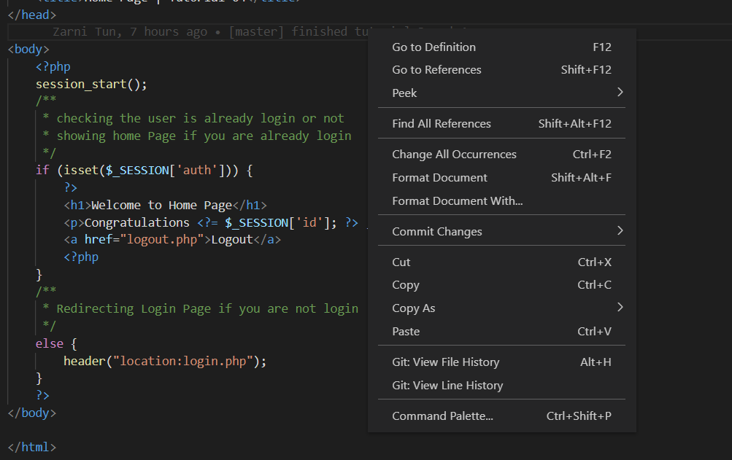 1) index.php file ကို Code Format ချဖို့မေ့လာပါတယ် Please click format document | PhuePwintPhway
1 | 2021-12-16 | Open | Design | Improvement | File Structure | 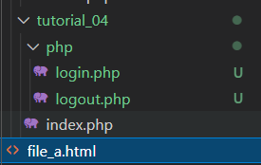 1) Please update file structure as show in picture | PhuePwintPhway

